Ztráty předpětí PPD
 |  |  |  |  | PPD SPIROLL - ZTRÁTY PŘEDPĚTÍ
 |  |  |  |  | Zadávat pouze bíle vyplněné buňky!
Program je rozdělen na dvě části, přičemž první obsahuje určení ztrát předpětí na prvku daných rozměrů, druhá pak ORIENTAČNÍ posouzení prvku na I.MS.
 |  |  |  |  | DEMO VERZE
 |  |  |  |  | Lze upravovat pouze hodnotu inicializačního napětí ve výztuži, další hodnoty návrhu jsou defaultní!!
VÝPOČET ZTRÁT PŘEDPĚTÍ PPD SPIROLL
Výpočet ztrát je proveden dle normy ČSN EN 1992-1-1

Geometrie panelu a předpínací dráhy
 | délka výrobní dráhy panelu (tj. dráhy opěrného zařízení) |  | Lk | = | 96.0 | m
 | výška panelu |  | h | = | 0.400 | m
 | skladebná šířka panelu |  | B | = | 1.200 | m
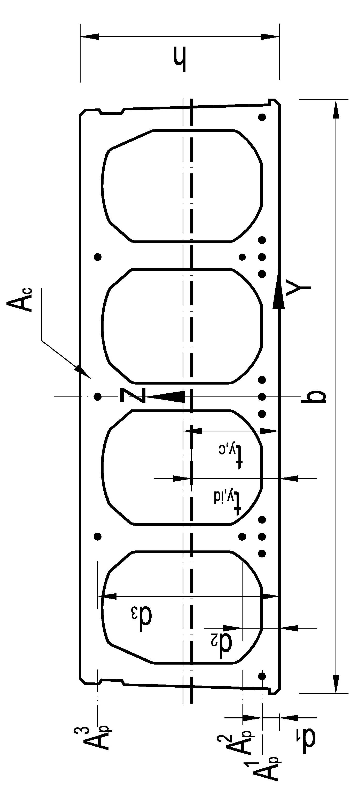
 | délka panelu |  | L0 | = | 18.0 | m
 | uložení panelu |  | a | = | 0.2 | m
 | teoretické rozpětí nosníku |  | L | = | 17.8 | m
 | 1. řada předpínacích vložek
 |  | průměr | d1p | = | 12.5 | mm
 |  | počet | m1 | = | 11 | ks
 |  | plocha jednoho lana | A1p | = | 93.0 | mm2
 |  | celková plocha v 1. řadě | A1p,celk | = | 1023 | mm2
 |  | osová vzdálenost od dolního líce | d1 | = | 35.0 | mm
 | 2. řada předpínacích vložek
 |  | průměr | d2p | = | 12.5 | mm
 |  | počet | m2 | = | 2 | ks
 |  | plocha jednoho lana | A2p | = | 93.0 | mm2
 |  | celková plocha v 1. řadě | A2p,celk | = | 186 | mm2
 |  | osová vzdálenost od dolního líce | d2 | = | 75.0 | mm
 | 3. řada předpínacích vložek
 |  | průměr | d2p | = | 9.3 | mm
 |  | počet | m2 | = | 3 | ks
 |  | plocha jednoho lana | A3p | = | 52.0 | mm2
 |  | celková plocha v 1. řadě | A3p,celk | = | 156 | mm2
 |  | osová vzdálenost od dolního líce | d3 | = | 365.0 | mm

Materiálové charakteristiky
a) beton
 | Pevnostní třída betonu |  |  |  | C45/55
 | Použité kamenivo |  |  |  | Vápencové kamenivo
 | Základní sečnový modul pružnosti (pro danou třídu) |  | Ecm,0 | = | 36.0 | GPa |  |  |  | (3.1.3, tab. 3.1)
 | Střední pevnost v tlaku |  | fcm | = | 53.0 | MPa |  |  |  | (3.1.2, tab. 3.1)
 | Střední pevnost v tahu |  | fctm | = | 3.80 | MPa |  |  |  | (3.1.2, tab. 3.1)
 | Charakteristická pevnost v tlaku |  | fck | = | 45.0 | MPa |  |  |  | (3.1.2, tab. 3.1)
 | Charakteristická pevnost v tahu |  | fctk,0,05 | = | 2.70 | MPa |  |  |  | (3.1.2, tab. 3.1)
 | Aktuální modul pružnosti (započten vliv kameniva) |  | Ecm | = | 32.4 | GPa |  |  |  | (3.1.3, čl(2))
 | Součinitel spolehlivosti materiálu |  | gc | = | 1.5 | -
 | Výpočtová pevnost v tlaku |  | fcd | = | 30.0 | MPa | fcd = acc fck / gc |  |  | (3.15)
 | Výpočtová pevnost v tahu |  | fctd,0,05 | = | 1.80 | MPa | fctd,0,05 = act fctk,0,05 / gc |  |  | (3.16)
 | Druh použitého cementu |  |  |  | R (CEM 42,5R; CEM 52,5N; CEM 52,5R)
 | Koeficient závisící na třídě cementu |  | S | = | 0.20 | - |  |  |  | (3.1.2, čl (6))

b) předpínací výztuž (pro všechny vrstvy lze použít pouze výztuž se stejnou hodnotou meze kluzu)
 | horní i dolní předpjatá výztuž |  |  |  | Y1860S7
 | charakteristická pevnost předpínací výztuže v tahu |  | fpk | = | 1860 | MPa
 | charakteristická mez kluzu předpínací výztuže |  | fp0,1k | = | 1590 | MPa
 | Součinitel spolehlivosti materiálu |  | gp | = | 1.15 | -
 | návrhová pevnost předpínací výztuže |  | fpd | = | 1382.6086957 | MPa | fcd = fp0,1k / gs |  | gs = 1,15 | (3.3.6, čl(6))
 | modul pružnosti předpínací výztuže |  | Ep | = | 195.0 | GPa

 | maximální napětí v průběhu předpínání |  | spmax | = | 1431.0 | MPa | spmax = min {0,80 * fpk; 0,90 * fp0,1k} |  |  | (5.10.2.1, čl(1))
 | maximální napětí v čase transferu |  | spm0 | = | 1351.5 | MPa | spm0 = min {0,75 * fpk; 0,85 * fp0,1k} |  |  | (5.10.3, čl(2))

 | počáteční napětí ve výztuži (max napětí při předpínání) |  | sp,in | = | 1193.0 | MPa
 |  |  | sp,in | < | 1431.0 | MPa | spmax = min {0,8 * fpk; 0,9 * fp0,1k} |  |  | (5.10.2.1, čl(1))
 |  |  |  |  | Maximální předpínací síla splňuje podmínku dle článku 5.10.2.1 (1)
 | celková plocha předpínacích vložek |  | Ap | = | 1365.0 | mm2 | Ap = A1p,celk + A2p,celk,d + A3p,celk,d
 | celková počáteční předpínací síla |  | Np,in | = | 1628.445 | kN | Np,in = (Ap,celk,h + Ap,celk,d) * sp,in |  |  | (5.41)

Průřezové charakteristiky
 | betonový průřez
 | plocha betonového průřezu |  | Ac | = | 0.20374 | m2
 | těžiště betonového průřezu (od dolní hrany) |  | ty,c | = | 0.205032 | m
 | moment setrvačnosti k těžišti |  | Iy,c | = | 4.281E-03 | m4
 | předpínací výztuž
 | celková plocha lan |  | Ap | = | 1365.0 | mm2
 | těžiště předpínací výztuže (od dolní hrany) |  | ty,p | = | 0.078164835165 | m
 | excentricita předpínacích lan od těžiště bet. pr. |  | ep | = | 0.12686716484 | m | ep = ty,c - ty,p
 | pracovní součinitel |  | w | = | 6.02 | - | w = Ep / Ecm
 | ideální průřez
 | plocha ideálního průřezu |  | Aid | = | 0.21195527778 | m2 | Aid = Ac + w * Ap
 | vzdálenost těžiště id. průřezu od těžiště bet. pr. |  | tid | = | 0.0049173061927 | m2 | tid = (w*Ap *ep) / Aid
 | excentricita předpínacích lan od těžiště id. pr. |  | ep,id | = | 0.12194985864 | m | ep,id = ep - tid
 | vzdálenost těžiště IP od dolní hrany průřezu |  | zt,id | = | 0.20011469381 | m | zt,id = ty,c - ty,id
 | vzdálenost těžiště IP od horní hrany průřezu |  | zc,id | = | 0.19989 | m | zc,id = (h - ty,c ) + ty,id
 | moment setrvačnosti k těžišti |  | Iy,id | = | 4.409E-03 | m4 | Iy,id = Iy,c + Ac *tid2 + w*Ap*ep,id2
 | modul ideálního průřezu horní |  | Why,id | = | 2.206E-02 | m3
 | modul ideálního průřezu dolní |  | Wdy,id | = | 2.203E-02 | m3

Předpokládaný časový průběh výroby panelu
 | čas transferu předpětí do prvku |  | ttr | = | 4.8 | den = | 6912 | minut
 | předpokládaný čas osazení do konstrukce |  | tg+q | = | 21.0 | dní = | 30240 | minut |  | časový úsek A
 | předpokládaná živostnost konstrukce |  | t∞ | = | 36500 | dní = | 52560000 | minut |  | časový úsek B

Materiálové charakteristiky betonu závislé na čase

 | čas transferu předpětí do prvku |  | ttr | = | 4.8 | den
 | součinitel závisící na stáří betonu |  | bcc(ttr) | = | 0.753 | - | bcc(ttr) = exp (S (1 - (28 / t)0,5)) |  |  | (3.2)
 | modul pružnosti v čase transferu |  | Ecm(ttr) | = | 29.76 | GPa | Ecm(t) = ((bcc(ttr) * fcm) / fcm)0,3 * Ecm |  |  | (3.5)
 | charakteristická pevnost betonu v tahu v čase transferu |  | fctm(ttr) | = | 2.86 | MPa | fctm(ttr) = (bcc(ttr))a * fctm |  |  | (3.4)
 | charakteristická pevnost betonu v tlaku v čase transferu |  | fck(ttr) | = | 31.93 | MPa | fck(ttr) = bcc(ttr)* fcm - 8[Mpa] |  |  | (3.1.2, čl(5,6))
 | střední pevnost betonu v tlaku v čase transferu |  | fcm(ttr) | = | 39.93 | MPa | fcm(ttr) = bcc(ttr)* fcm |  |  | (3.1)

 | čas vložení ostatního stálého a nahodilého zatížení |  | ttr | = | 21.0 | dní
 | součinitel závisící na stáří betonu |  | bcc(tg+q) | = | 0.970 | - | bcc(tg+q) = exp (S (1 - (28 / t)0,5)) |  |  | (3.2)
 | modul pružnosti v čase transferu |  | Ecm(tg+q) | = | 32.10 | GPa | Ecm(t) = ((bcc(tg+q) * fcm) / fcm)0,3 * Ecm |  |  | (3.5)
 | charakteristická pevnost betonu v tahu v čase transferu |  | fctm(tg+q) | = | 3.68 | MPa | fctm(tg+q) = (bcc(tg+q))a * fctm |  |  | (3.4)
 | charakteristická pevnost betonu v tlaku v čase transferu |  | fck(tg+q) | = | 43.39 | MPa | fck(tg+q) = bcc(tg+q)* fcm - 8[Mpa] |  |  | (3.1.2, čl(5,6))
 | střední pevnost betonu v tlaku v čase transferu |  | fcm(tg+q) | = | 51.39 | MPa | fcm(tg+q) = bcc(tg+q)* fcm |  |  | (3.1)

Kotevní délka předem předpjaté výztuže

výpočet kotevní délky lpt dle článku 8.10.2.2; extrém nastane při vnesení předpětí do prvku (nejnižší napětí v soudržnosti a naopak nejvyšší napětí ve výztuži)
 | součinitel zohledňující typ předpínací výztuže na fbpt |  | hp1 | = | 3.2 | - | 3 drátová a 7 drátová lana |  |  | (8.10.2.2, čl(1))
 | součinitel zohledňující podmínky v soudržnosti |  | h1 | = | 1 | - | dobré podmínky v soudržnosti (dle 8.4.2) |  |  | (8.10.2.2, čl(1))
 | součinitel zohledňující uvolnění předpětí do prvku |  | a1 | = | 1.25 |  | náhlé uvolnění lana
 | součinitel zohledňující vliv typu průřezu na lpt |  | a2 | = | 0.19
 | výpočtová pevnost betonu v tahu v čase transferu |  | fctd(ttr) | = | 1.34 | MPa | fctd(ttr) = act * 0,7 * fctm(ttr) |  |  | (8.10.2.2, čl(1))
 | napětí v soudržnosti |  | fbpt | = | 4.28 | MPa | fbpt = hp1 * h1 * fctd(ttr) |  |  | (8.15)
 | extrémní možné napětí ve výztuži po transferu |  | spm0 | = | 1351.5 | MPa
 | průměr předpínací výztuže 1.řada |  | f1 | = | 12.5 | mm
 | průměr předpínací výztuže 2.řada |  | f2 | = | 12.5 | mm
...

